DB接続設定
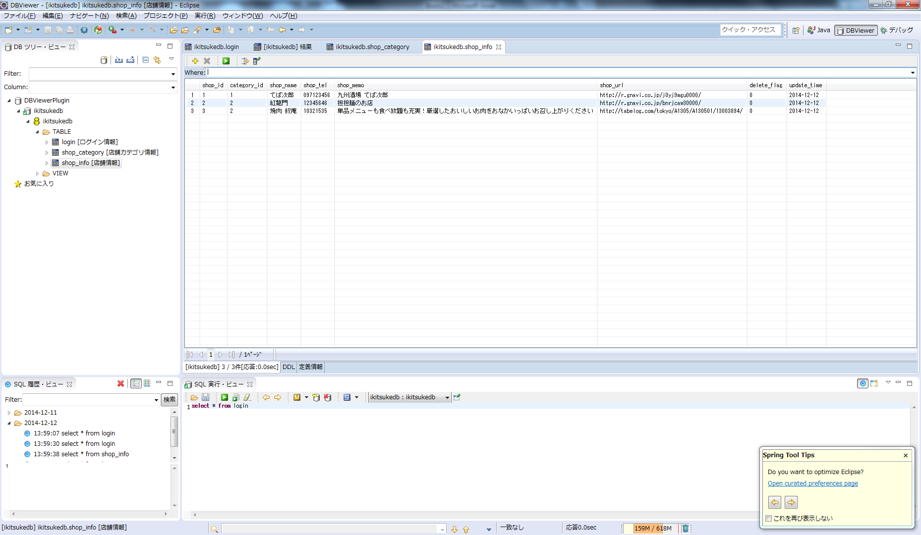
DB接続の手順だよ★

１．Xamppのインストール
http://techacademy.jp/magazine/1722
※インストールは可能であればCドライブ直下にしてね♪ダメな場合は相談してください。

２．DBとユーザの作成 （※ batはWindows端末で、かつxamppをC直下にインストールしていることを想定しています）
 | (1)ims-docs\DB設計\初回ログイン.bat を実行
 | (2)ログインしたmysqlにコマンドを入力
 |  | CREATE DATABASE ikitsukedb CHARACTER SET utf8;
 |  | GRANT ALL PRIVILEGES ON *.* TO ikitsukeuser@localhost IDENTIFIED BY 'ikitsuke2014' WITH GRANT OPTION;
 | 入力後は「\q」で終了する。
 | (3)ims-docs\DB設計\ログイン.bat を実行
 |  | パスワードを聞かれるので、ikitsuke2014を入力

３．テーブルとレコードの作成
 | (1)ims-docs\DB設計\ログイン.bat を実行
 |  | パスワードを聞かれるので、ikitsuke2014を入力
 | (2)ログインしたmysqlにコマンドを入力
 |  | use ikitsukedb
 | (3)ims-docs\DB設計\db_create.ddl をエディタで開いて中身をコピペする。
 |  | ※一応クエリが通ったことを確認すると素敵
 | (4)ims-docs\DB設計\record_insert.txt をエディタで開いて中身をコピペする。

２．Eclipse Dbviewerの設定

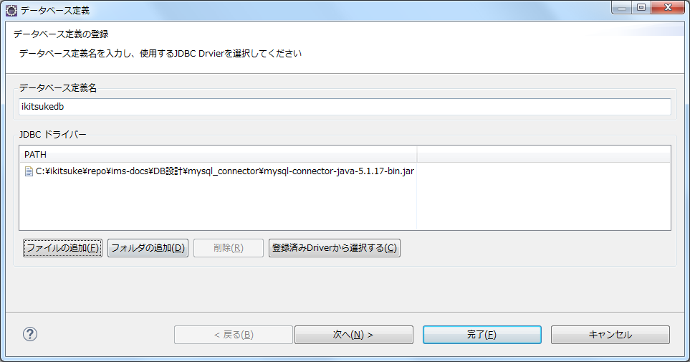

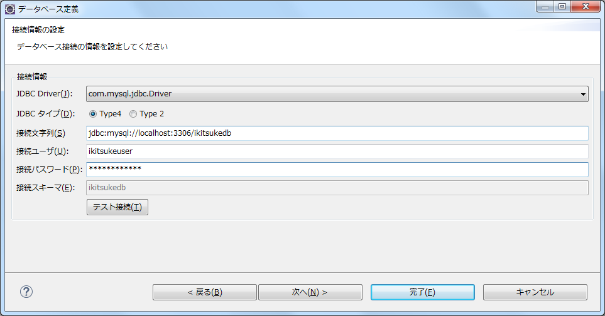

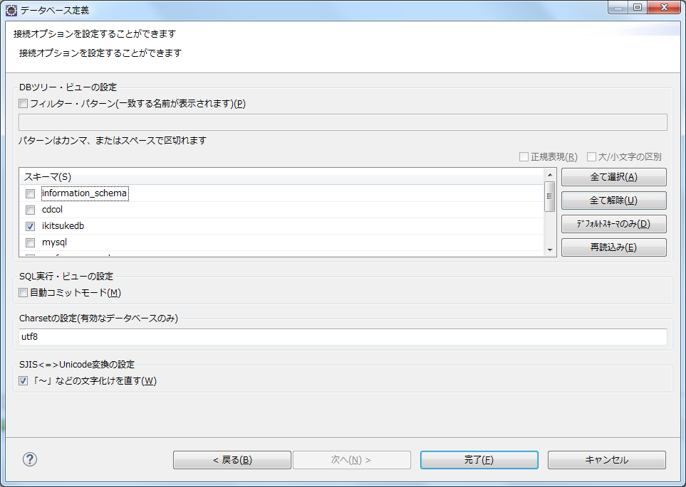

 | できましたね。

